Blad1
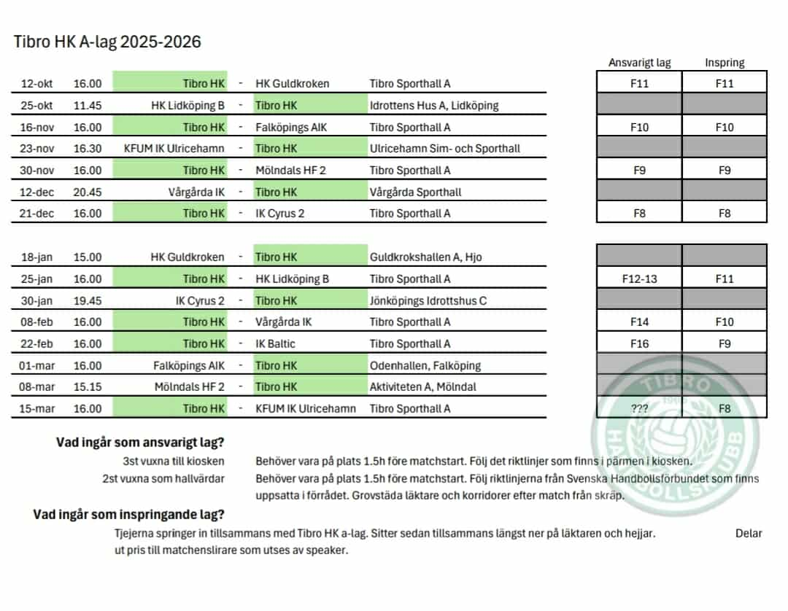
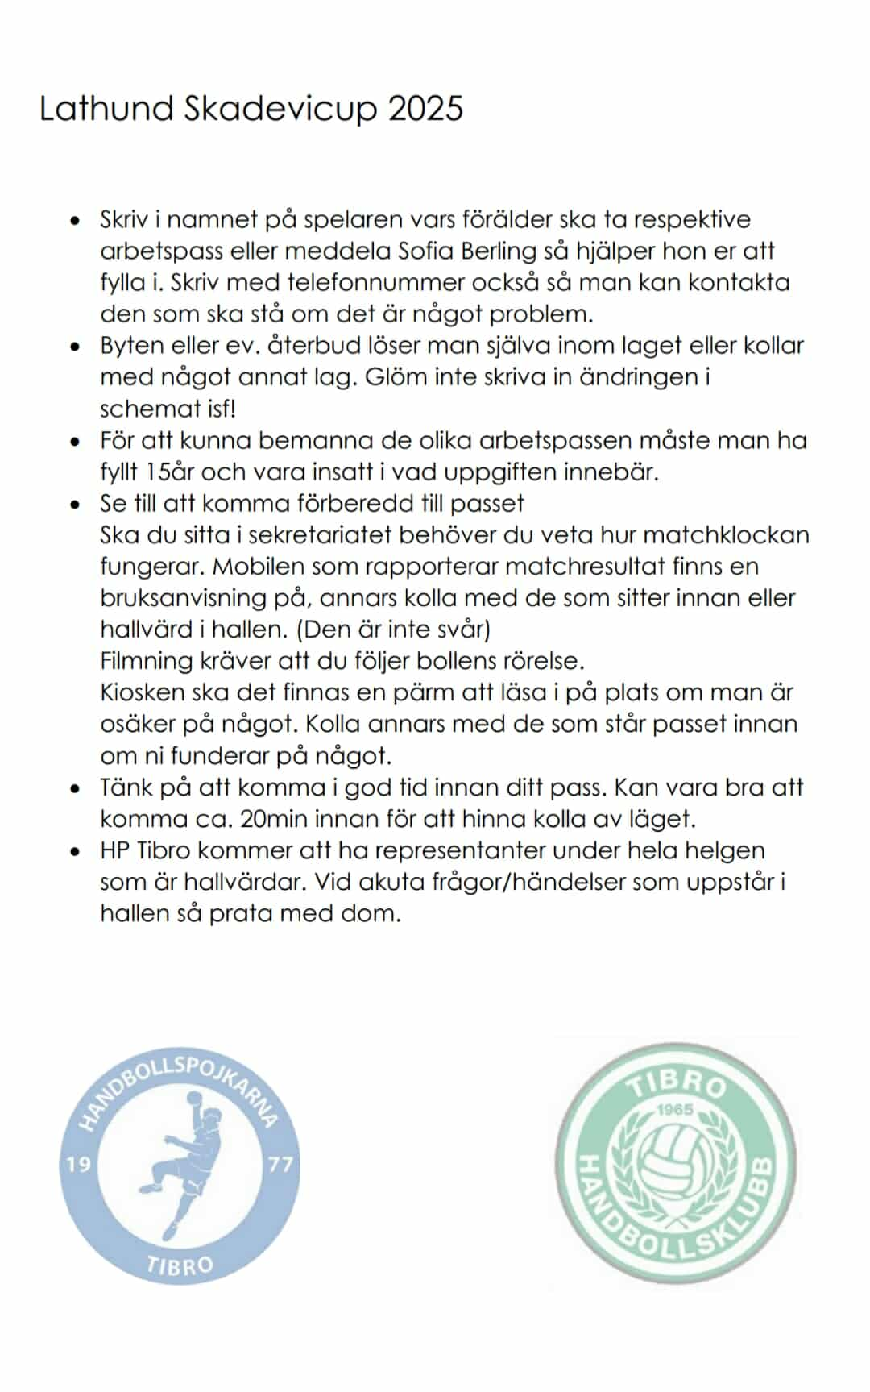
Skadevicup Sporthallen A & B Fredag

 | Tid från | Tid till | Kiosk | Kiosk | Kiosk
A-hallen | 16:00:00 | 18:00:00 | F10 Line | h-skola | Estrid
A-hallen | 18:00:00 | 20:00:00 | Miral | Arieil | F9 Aleen
 | 20:00:00 | 21:00* | Beata | senior | h-skola
 | *=plocka iordning i kiosken och ta hand om sopor.

Skadevicup Sporthallen A & B Lördag
 | Tid från | Tid till | Kiosk | Kiosk | Kiosk
A-hallen | 12:30:00 | 15:00:00 | Lova | h-skola | h-skola
A-hallen | 15:00:00 | 17:30:00 | Lisa | h-skola | Hedda

Skadevicup Sporthallen A & B Söndag
 | Tid från | Tid till | Kiosk | Kiosk | Kiosk
A-hallen | 7:30:00 | 10:00:00 | Beata | h-skola | h-skola
A-hallen | 10:00:00 | 12:30:00 | Ebba | h-skola | h-skola
A-hallen | 12:30:00 | 15:00:00 | Lisa | h-skola | F9

 | Tid från | Tid till | Sekretariat | Sekretariat | Filmare
B-hallen | 12:30:00 | 15:00* | F11 | senior | Lova

Tibro HK A-lag arbetsuppgifter 21/12
 | Tid från | Tid till | Kiosk | Kiosk | Kiosk | Hallvärd | Hallvärd
A-hallen | 14.30 | ca. 17.30 | Hedda | Arieil | Miral | Estrid | Ebba

